CH4 manure manag
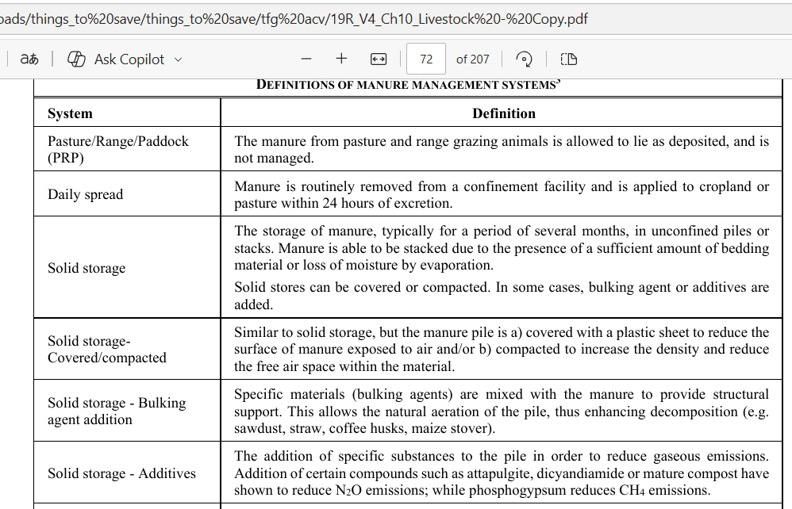
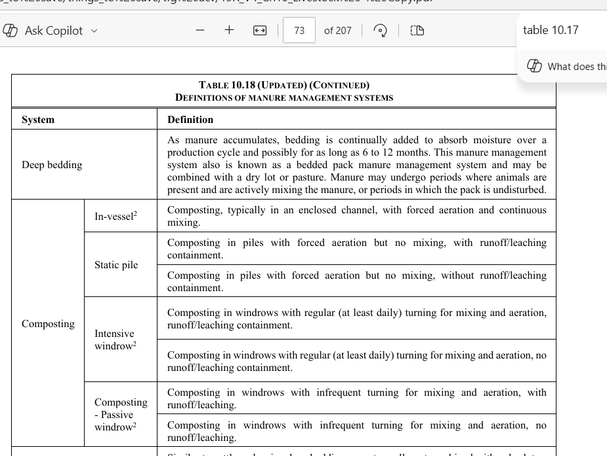
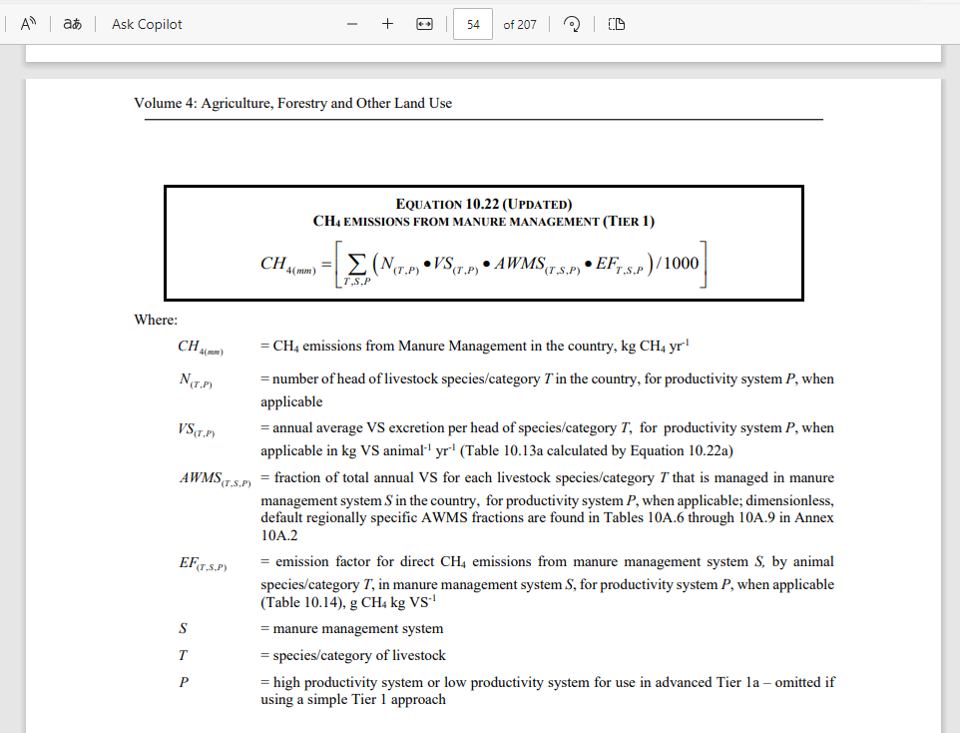
Calculo metano (se respetaran las unidades dadas en la eqs IPCC 2019)
VS_sp
 | VS_sp_rate | TAM | VS_sp
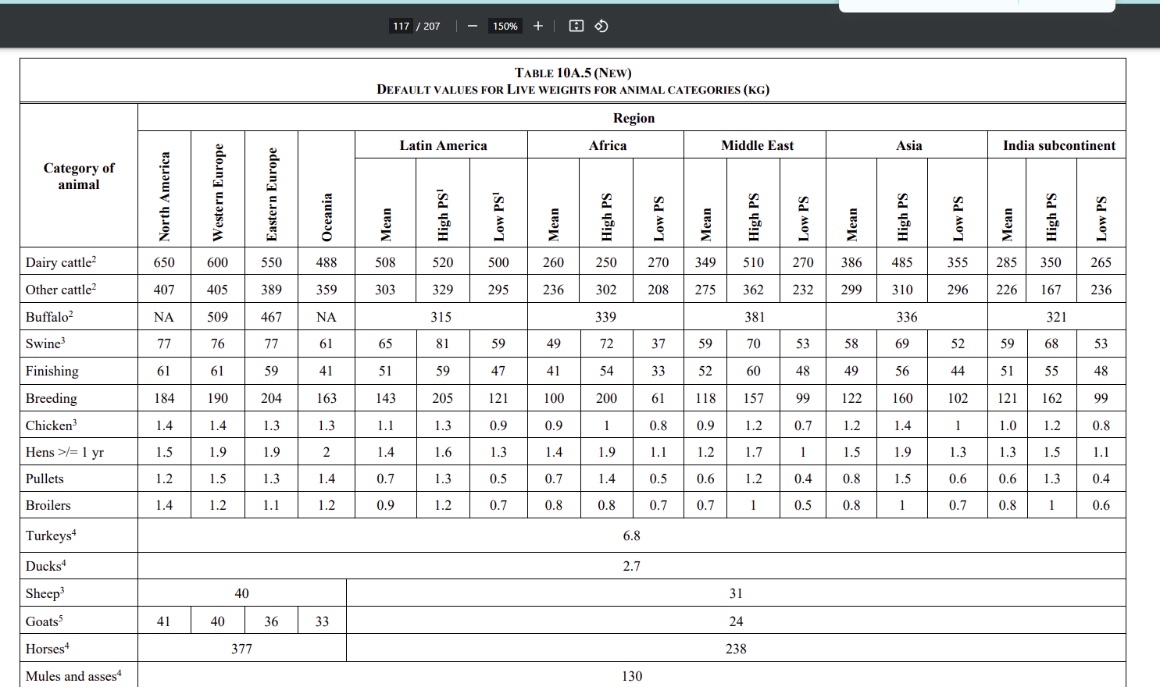
 | 7.1 | 500 | 1295.75
CH4
N_tp | 1
VS_sp | 1295.75
AWMS-tsp | 1
EF_tsp
Escenarios
Pilas (dry lot) | 1.3 | 1.684475
tirar al campo directo(daily spread) | 0.4 | 0.5183
tanques (si storage>1 mes, y poca agua) (liquid/slurry) | 32.2 | 41.72315
Tratamiento aerobico | N/A | N/A

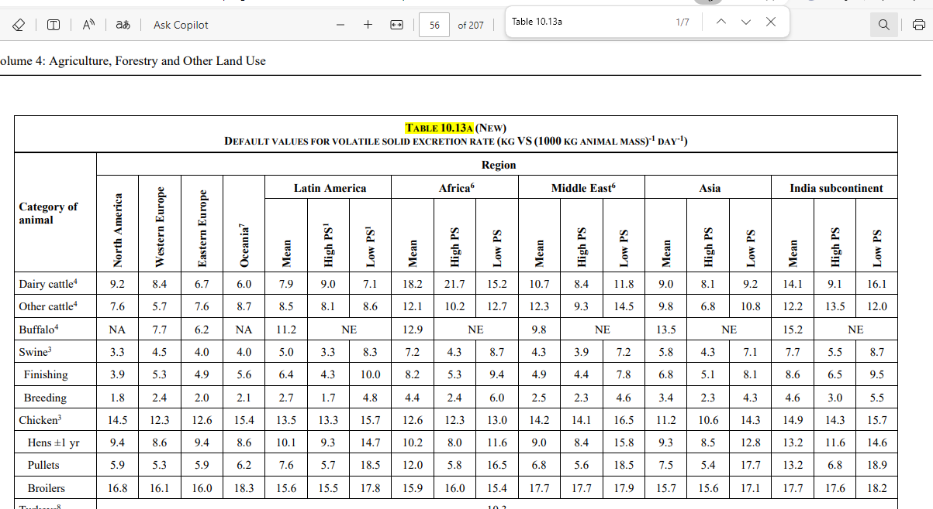

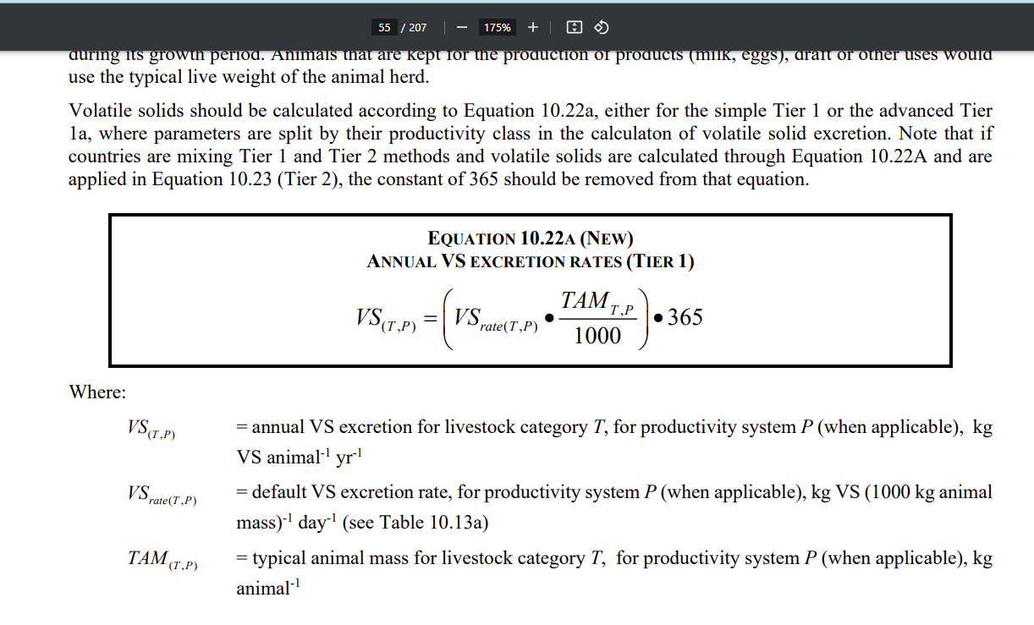

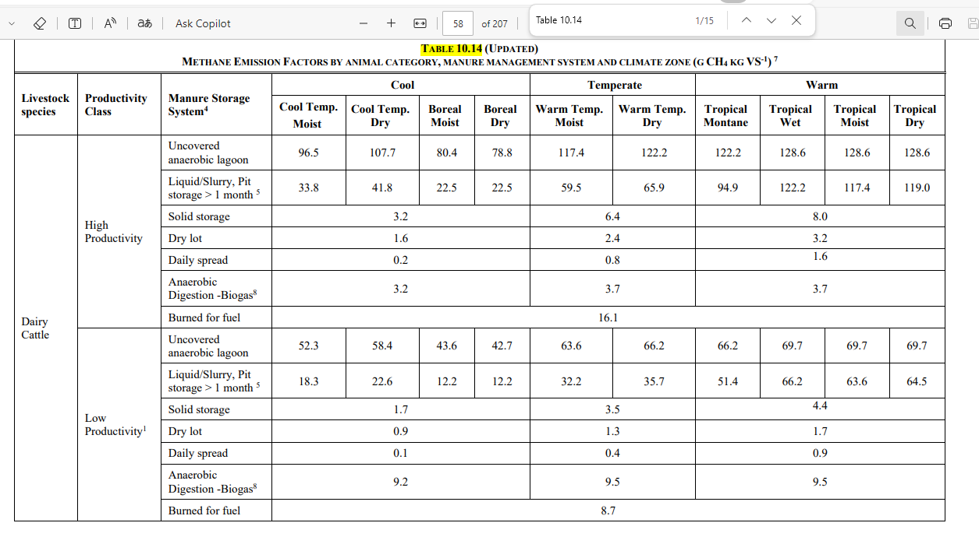

 |  |  |  | From table 10.18 | pag 73

CH4 Tier 2
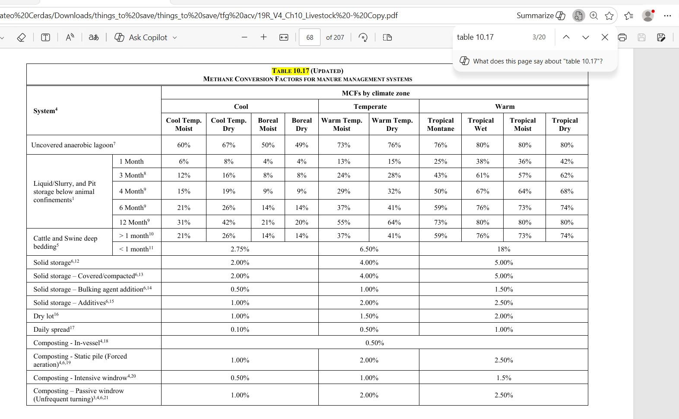
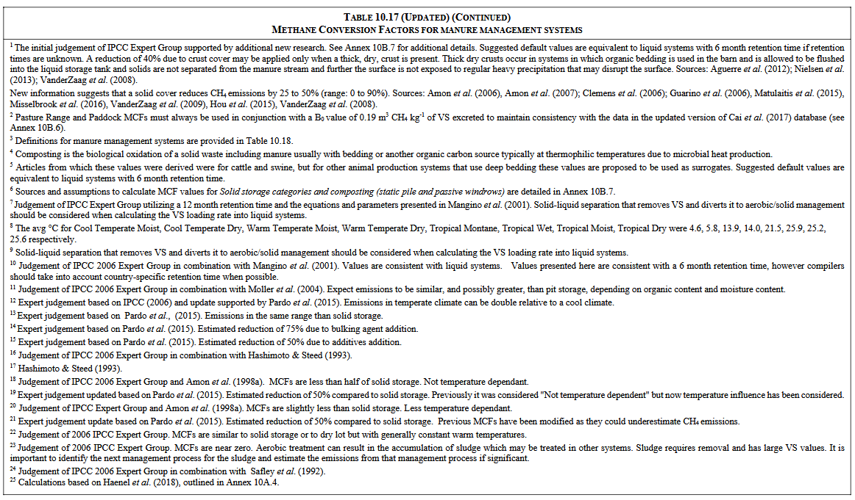
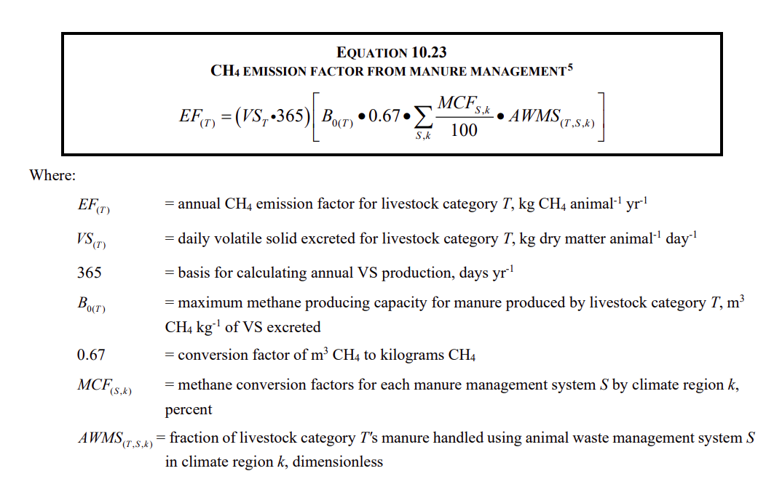
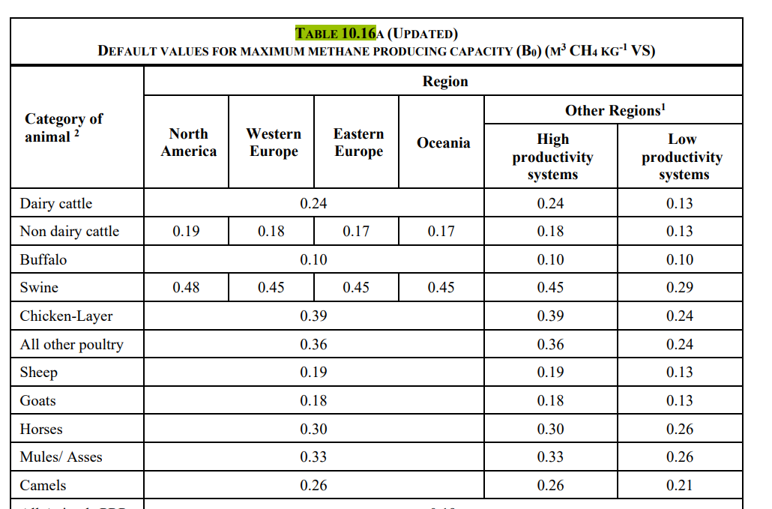
EF_t
VS(t) | 85.7432
B_0(t) | 0.24

MCF% Escenarios
Pilas (dry lot) | 1.5
tirar al campo directo(daily spread) | 0.5
tanques (si storage>=1 meses, y poca agua) (liquis/slurry) | 13
Tratamiento aerobico | 0
AWMS | 1
Resultados Escenarios
Pilas (dry lot) | 75.486598416
tirar al campo directo(daily spread) | 25.162199472
tanques (si storage>=1 meses, y poca agua) (liquis/slurry) | 654.21718627
Tratamiento aerobico | 0
AWMS | 1

direct N2O manure manag
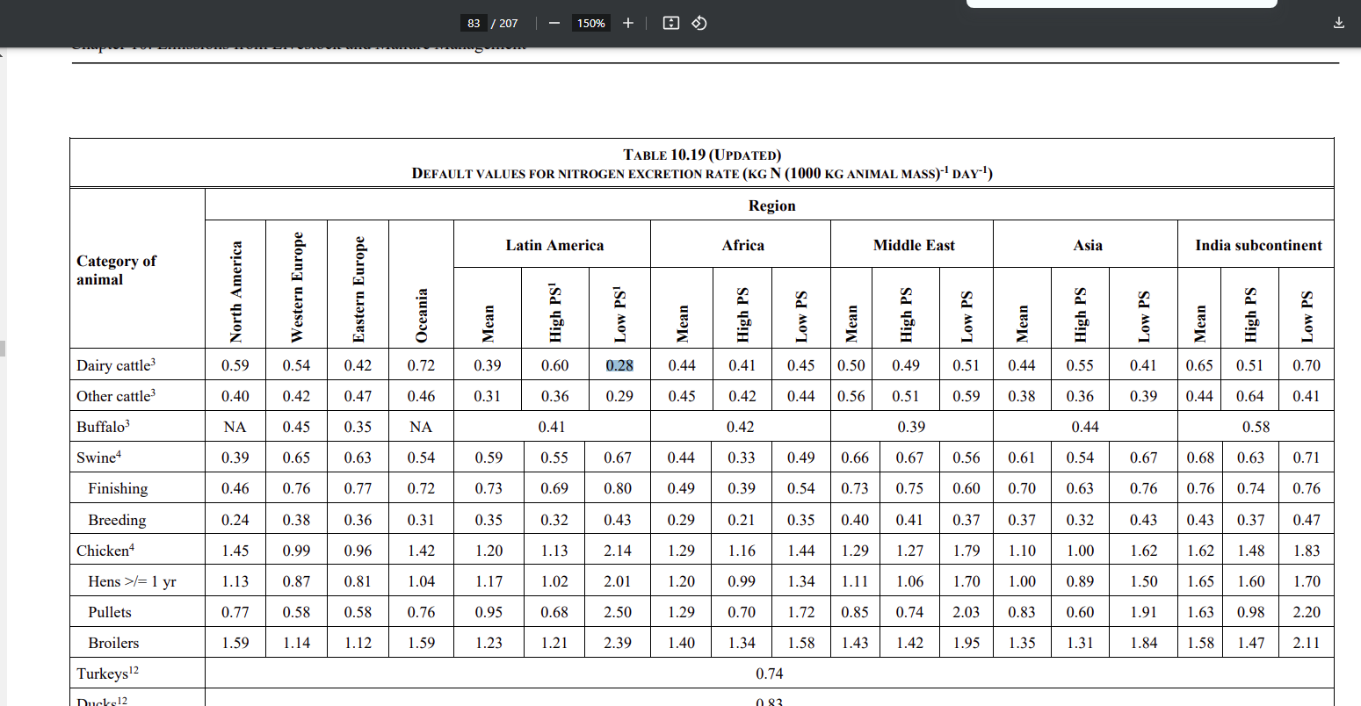
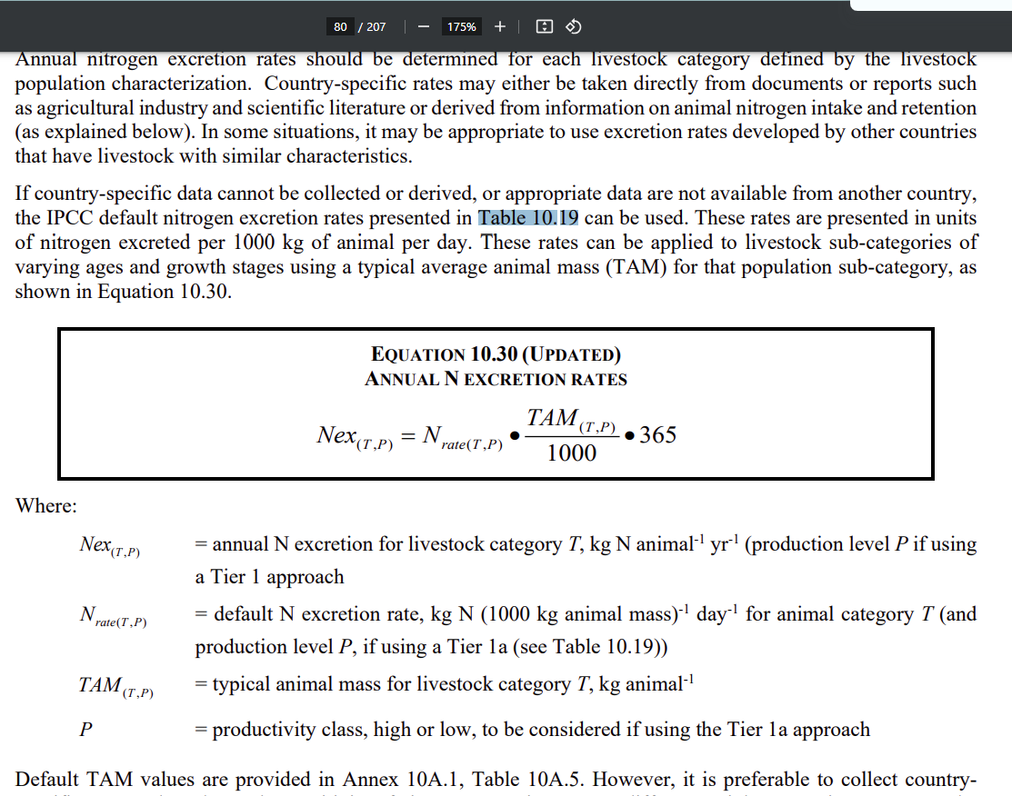
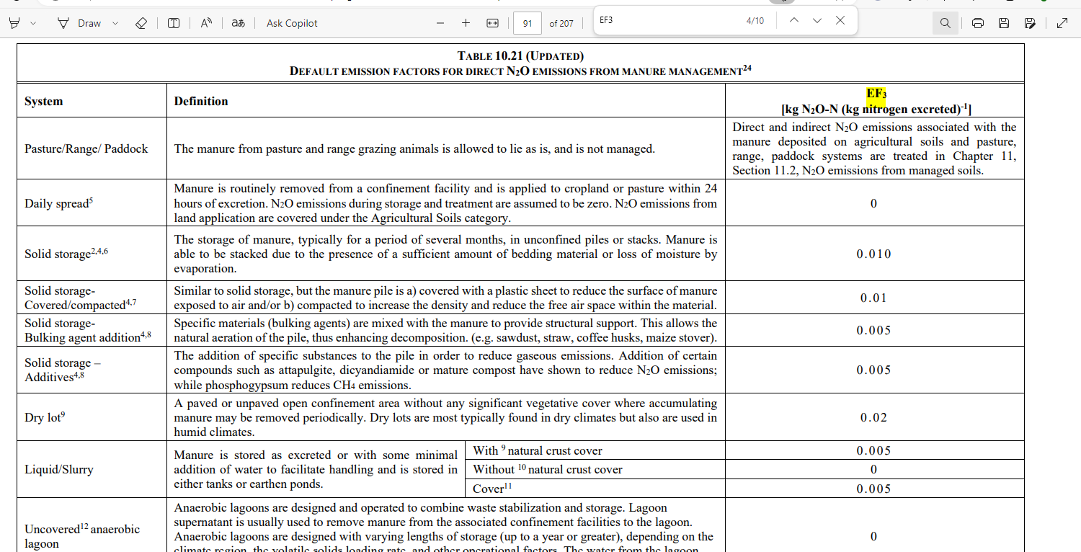
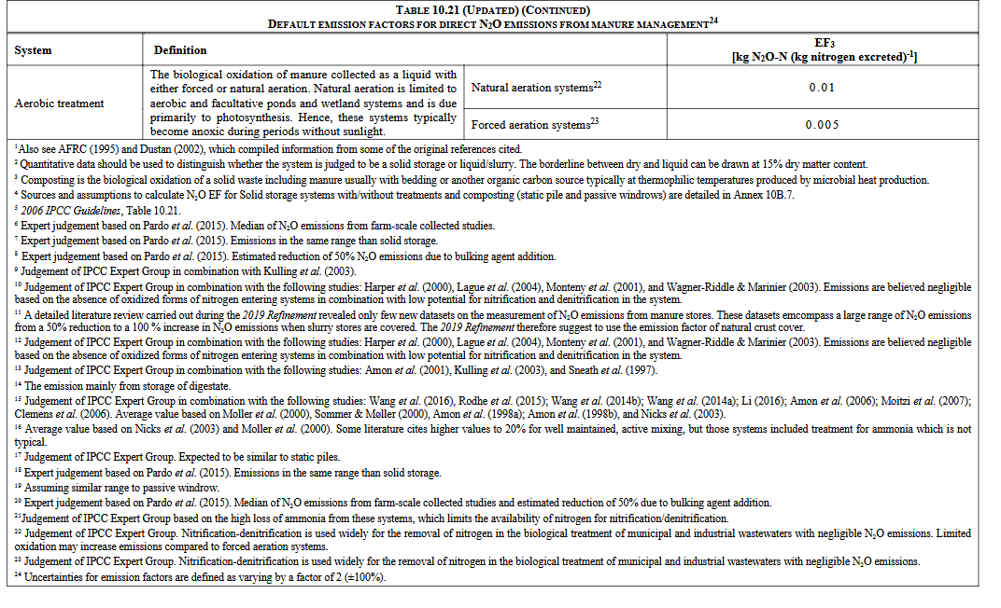
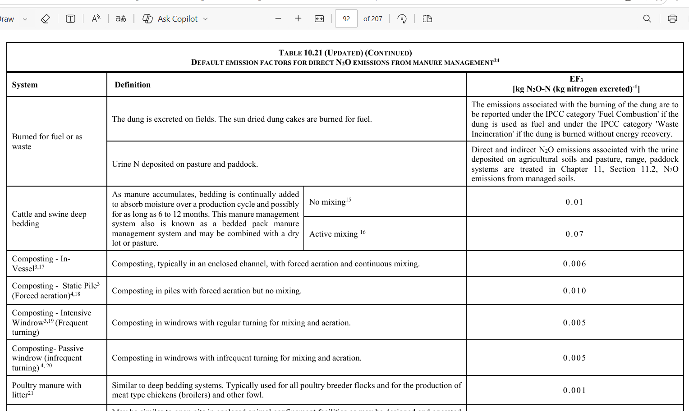
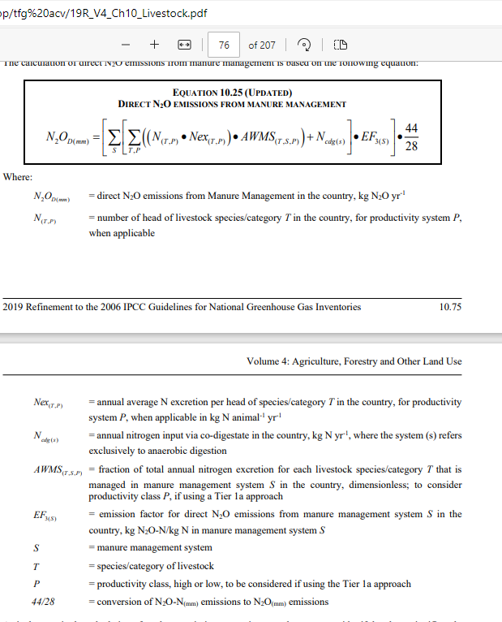
Emisiones directas
Emision N20 |  |  | Para Nex
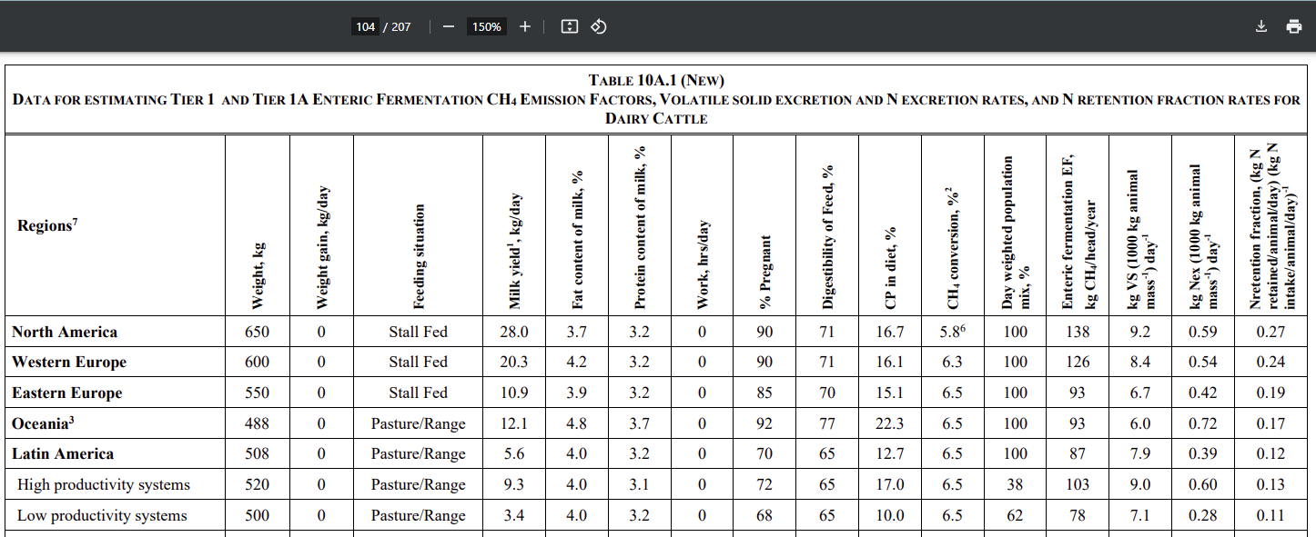
N20-d(mm)
TAM (Necesario por que Nex es dado por t de masa animal) | 500
N_(t,p) | 1
Nex_rate_(t,p) | 1
Nex_(t,p) | 0.375
N_cdg(s) | 0
AWMS | 1
EF_3(s)
Escenarios |  | Resultado
Pilas (dry lot) | 0.02 | 0.011785714286
tirar al campo directo(daily spread) | 0 | 0
tanques (si storage>1 meses, y poca agua) (liquis/slurry) | 0.005 | 0.0029464285714
Tratamiento aerobico | 0.01 | 0.0058928571429

N volatilization
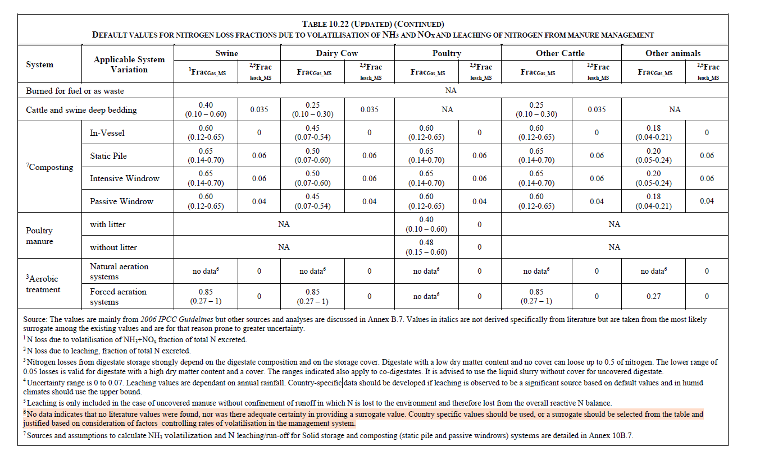
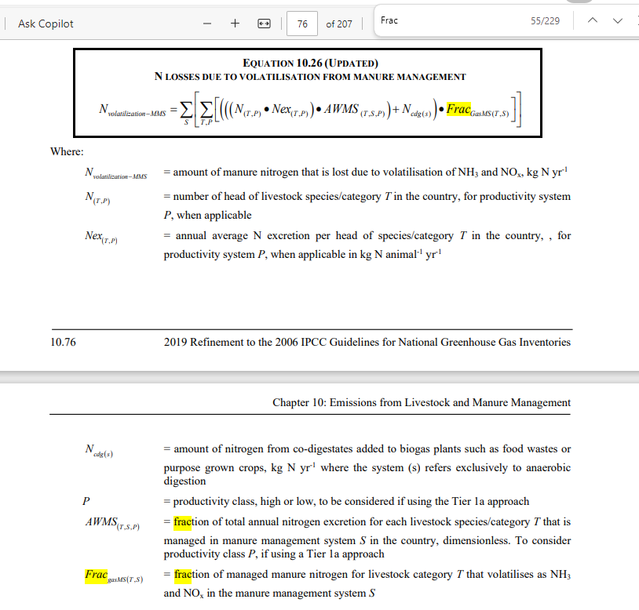
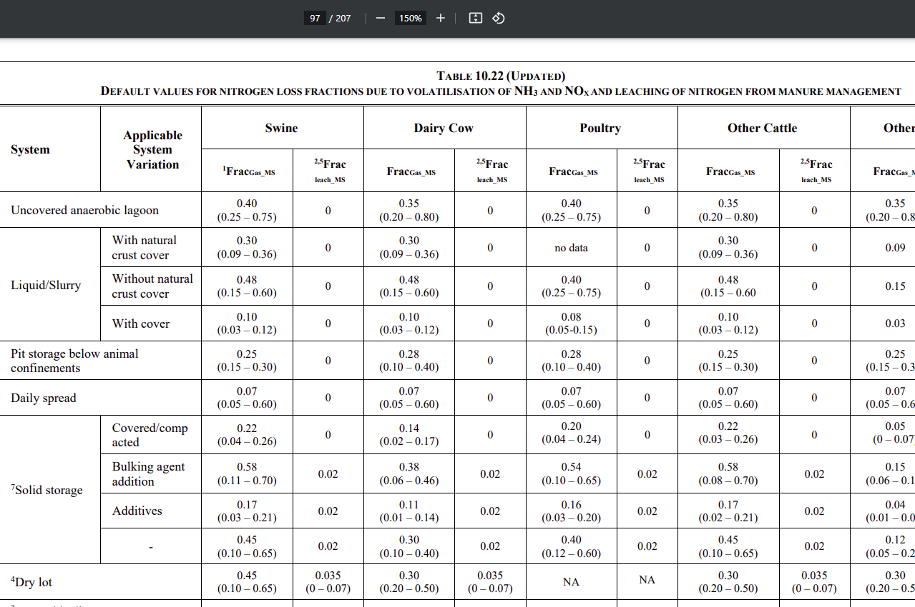
N_volatilization-MMS

N_(t,p) | 1
Nex(t,p) | 0.375
N_cdg(s) | 0
AWMS | 1
Frac_gasms(t,s)
Escenarios
Pilas (dry lot) | 0.3 | 0.1125
tirar al campo directo(daily spread) | 0.07 | 0.02625
tanques (si storage>1 meses, y poca agua) (liquis/slurry) | 0.1 | 0.0375
Tratamiento aerobico | 0.1 | 0.0375 | Liquidslurrycovered

N lixiviado
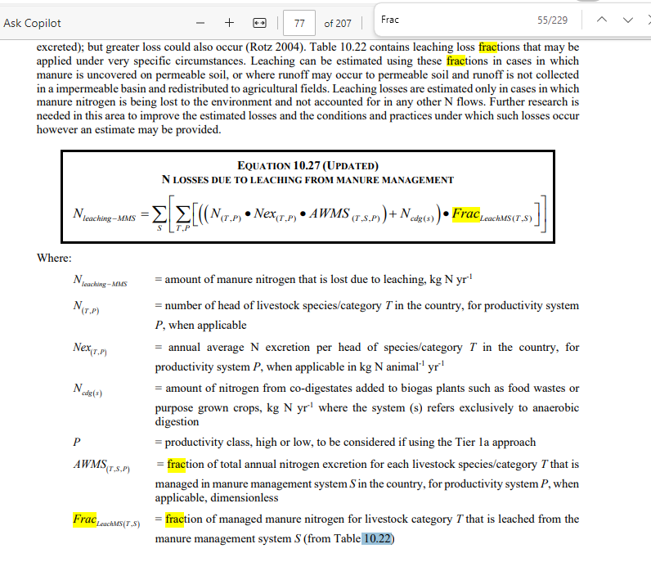
N_leaching_MMS

N_(t,p) | 1
Nex(t,p) | 0.375
N_cdg(s) | 0
AWMS | 1
Frac_gasms(t,s)
Escenarios
Pilas (dry lot) | 0.035 | 0.013125
tirar al campo directo(daily spread) | 0 | 0
tanques (si storage>1 meses, y poca agua) (liquis/slurry) | 0 | 0
Tratamiento aerobico | 0 | 0

N20 inidrecto
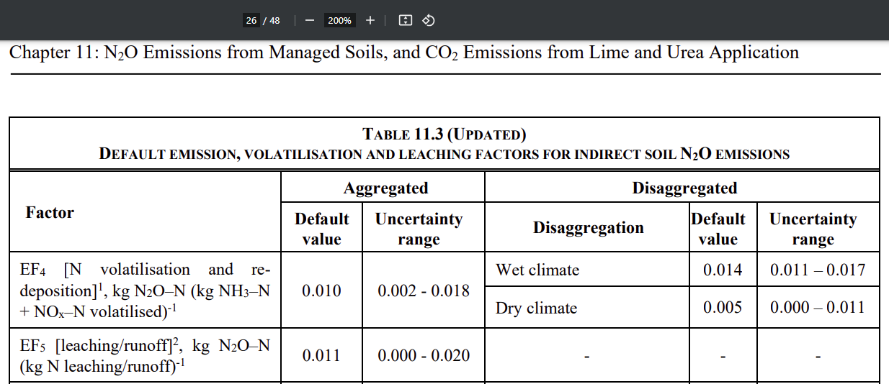
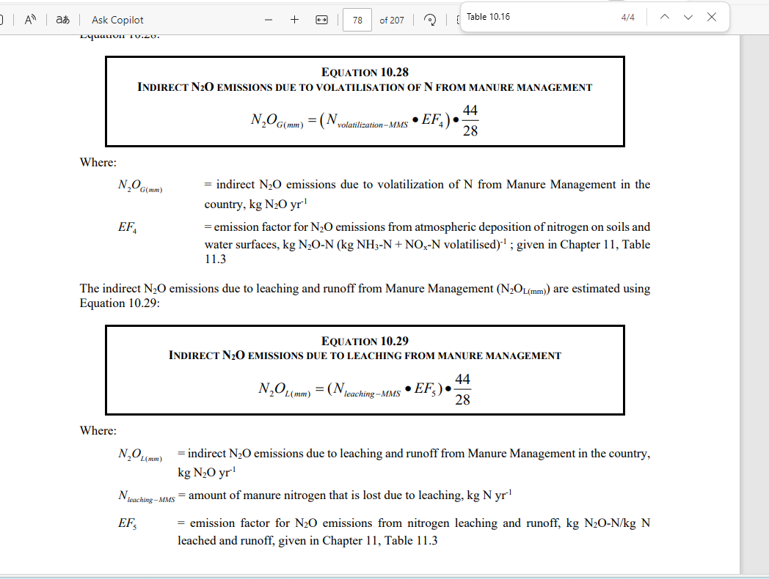
N2O_g(mm)
N_volatilization-MMS | Frac_gasms(t,s)
Escenarios | 0 | 0
Pilas (dry lot) | 0.3 | 0.1125
tirar al campo directo(daily spread) | 0.07 | 0.02625
tanques (si storage>1 meses, y poca agua) (liquis/slurry) | 0.1 | 0.0375
Tratamiento aerobico | 0.1 | 0.0375
EF4 | 0.014
Escenarios Resultado
Pilas (dry lot) | 0.002475
tirar al campo directo(daily spread) | 0.0005775
tanques (si storage>5 meses, y poca agua) (liquis/slurry) | 0.000825
Tratamiento aerobico | 0.000825

N2O_l(mm)
N_leaching_MMS
Escenarios | 0 | 0
Pilas (dry lot) | 0.035 | 0.013125
tirar al campo directo(daily spread) | 0 | 0
tanques (si storage>1 meses, y poca agua) (liquis/slurry) | 0 | 0
Tratamiento aerobico | 0 | 0
EF_5 | 0.011
Escenarios Resultado
Pilas (dry lot) | 0.000226875
tirar al campo directo(daily spread) | 0
tanques (si storage>1 meses, y poca agua) (liquis/slurry) | 0
Tratamiento aerobico | 0

suelo_N20directo
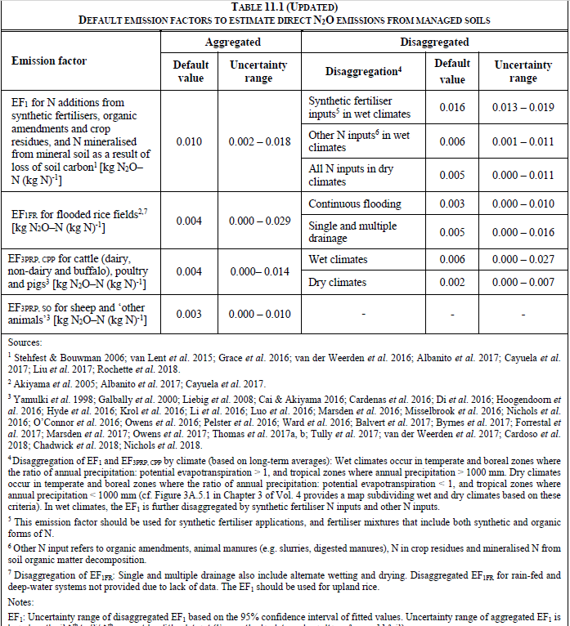
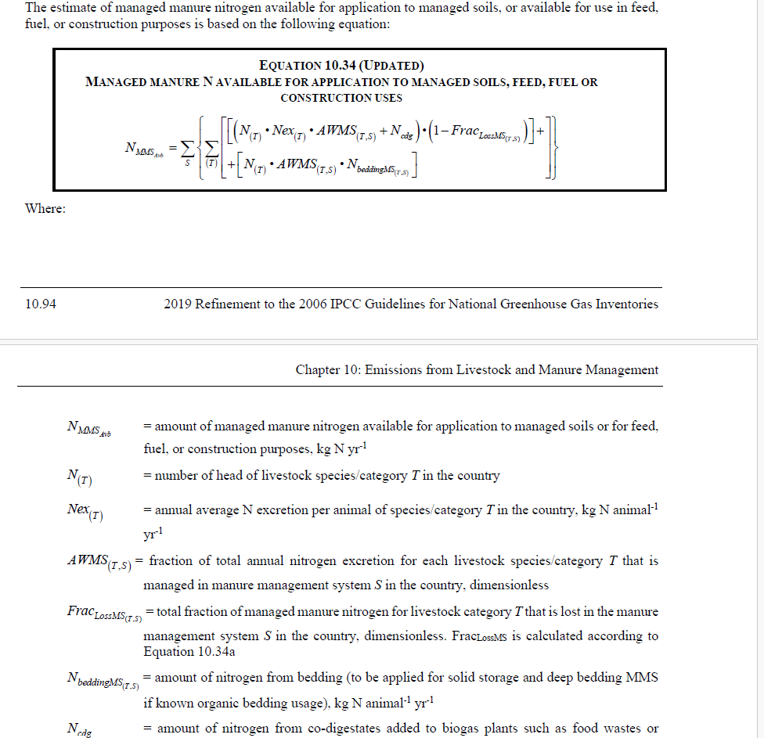
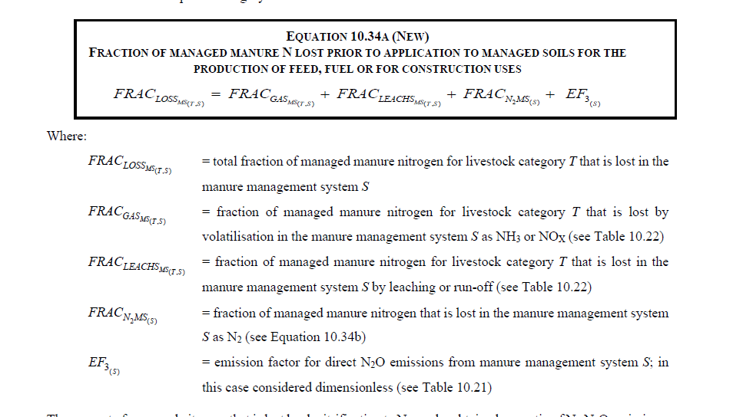
Sys | N20_N | N20
daily_spread | 0.0020925 | 0.0035871428571
tanques (si storage>1 meses, y poca agua) (liquis/slurry) | 0.00198 | 0.0033942857143
Tratamiento aerobico | 0.001935 | 0.0033171428571
EF1 | 0.006
Fon |  | Simbolico pero mismo valor
daily_spread | 0.34875
tanques (si storage>1 meses, y poca agua) (liquis/slurry) | 0.33
Tratamiento aerobico | 0.3225
N_MMS_avb
daily_spread | 0.34875
tanques (si storage>1 meses, y poca agua) (liquis/slurry) | 0.33
Tratamiento aerobico | 0.3225
Nex | 0.375
AWMS_ts | 1
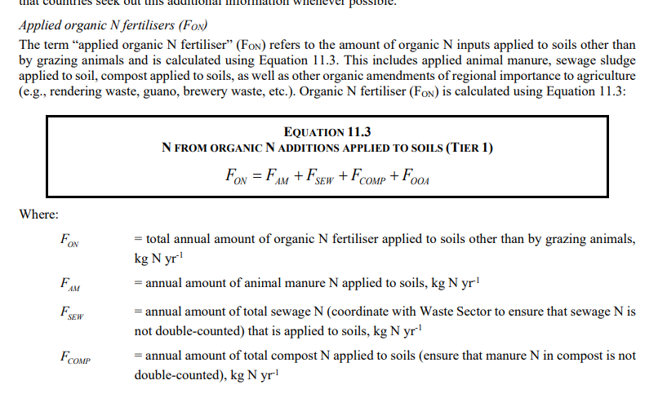
N_cdg | 0
Frac_LossMS_TS
daily_spread | 0.07
tanques (si storage>1 meses, y poca agua) (liquis/slurry) | 0.12
Tratamiento aerobico | 0.14

suelo_N20indirecto
Leaching
N2OL-N |  | N20
daily_spread | 0.0009207 | 0.0015783428571
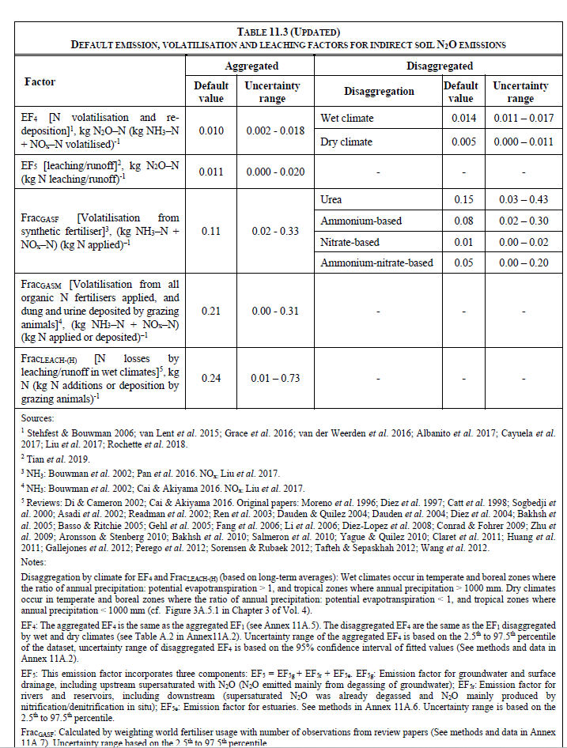
tanques (si storage>1 meses, y poca agua) (liquis/slurry) | 0.0008712 | 0.0014934857143
Tratamiento aerobico | 0.0008514 | 0.0014595428571
EF5 | 0.011
Fon
daily_spread | 0.34875
tanques (si storage>1 meses, y poca agua) (liquis/slurry) | 0.33
Tratamiento aerobico | 0.3225
Frac_LEACH-H | 0.24

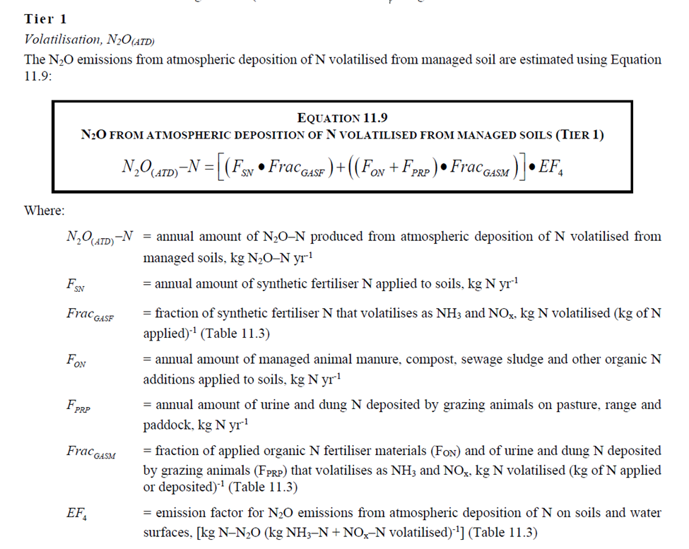
ATD
N2OATD-N
daily_spread | 0.001025325
tanques (si storage>1 meses, y poca agua) (liquis/slurry) | 0.0009702
Tratamiento aerobico | 0.00094815
EF4 | 0.014
Fon
daily_spread | 0.34875
tanques (si storage>1 meses, y poca agua) (liquis/slurry) | 0.33
Tratamiento aerobico | 0.3225
Frac_GASM | 0.21

